目录结构
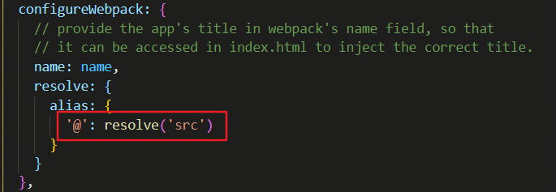
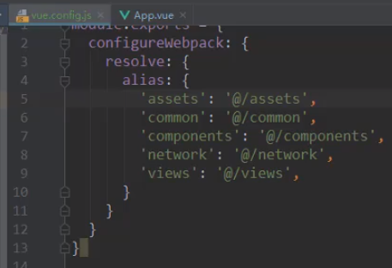
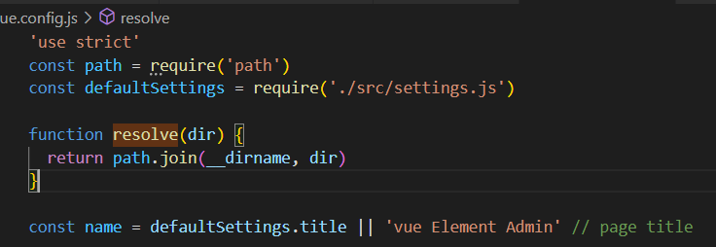
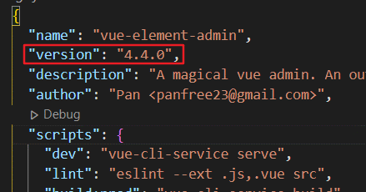
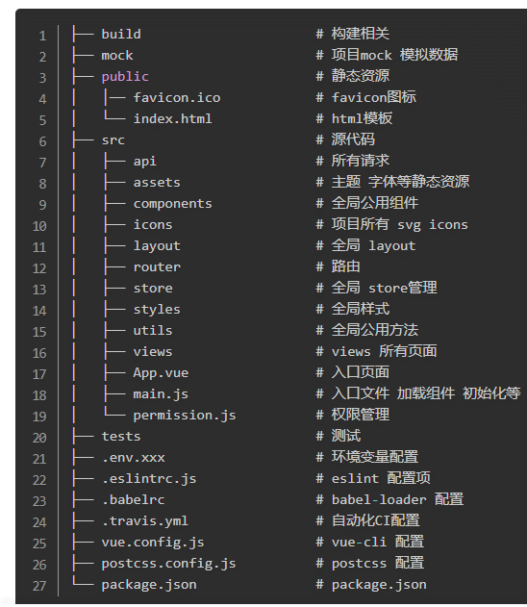

文件夹结构
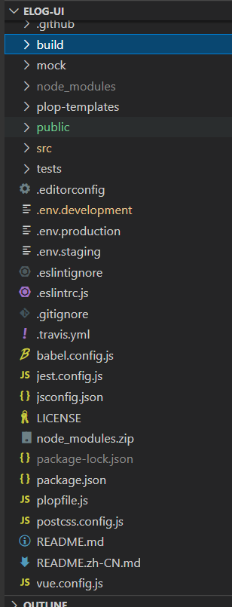

editorconfig
用来配置代码规范

vue.config.js，配置信息

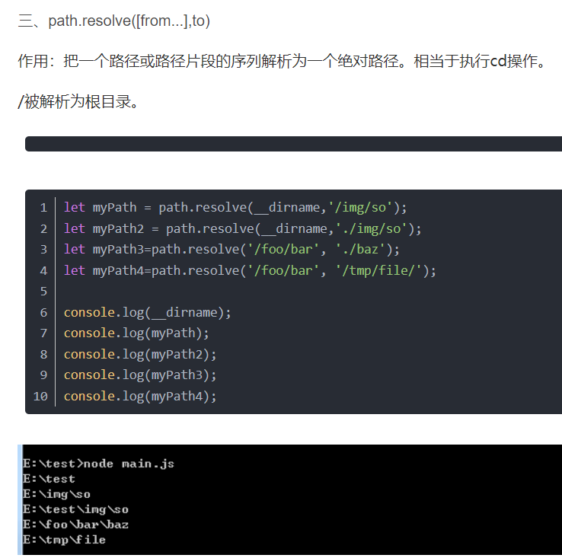
配置文件夹路径别名 | 可以自定义一些别名

Sheet1
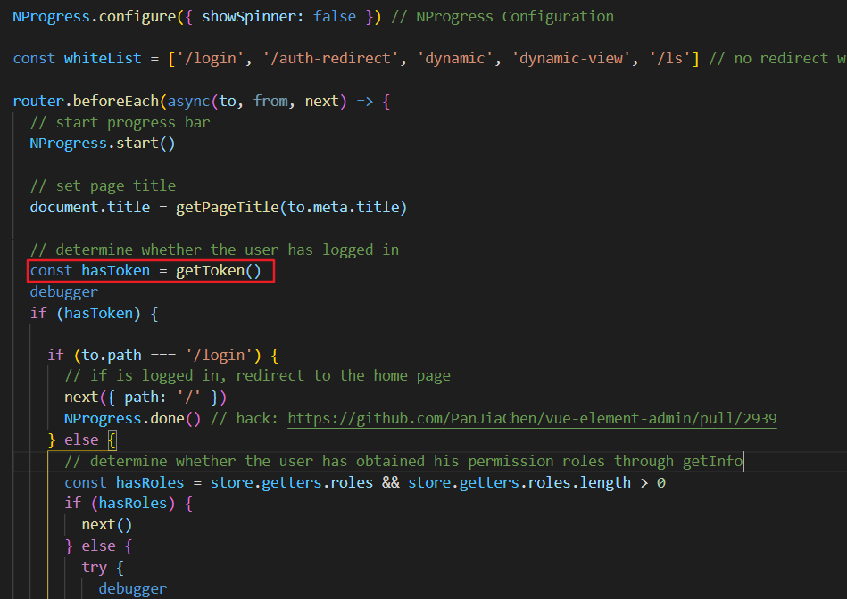
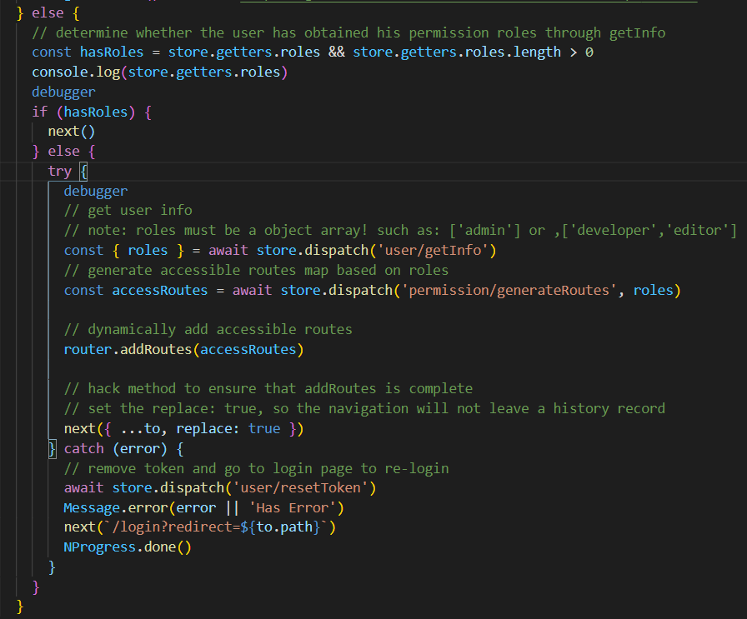
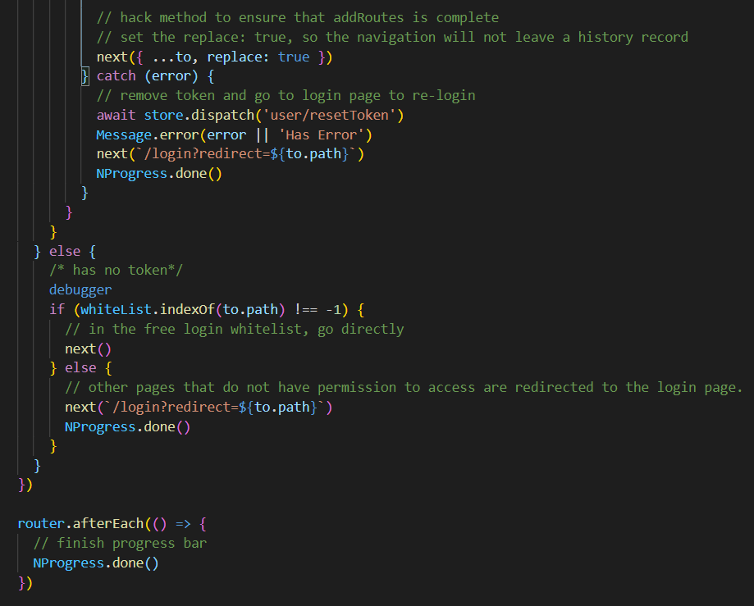
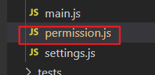
每次刷新会近这个页面都会执行permission.js
 | 第一次登录会判断是否有token，没有则进else | 每次刷新页面hasRles都是false接着会执行getInfo,generateRoutes方法获取权限
 |  | Vuex与cookie区别因为每次刷新页面Vuex重置了，而cookie不重置

